执行摘要
执行摘要
2024-04-19 — 2025-07-06

KPI 概览
KPI | Value | Status
Health Score | 33 | At Risk
Incident SLA Rate | 64.2% | 风险
MTTR | 29.4小时
Change Success Rate | 84.0% | 一般
Emergency Change Rate | 0.0%
Request Fulfillment | 66.0% | 风险
CSAT | 3.61
Problem Closure Rate | 48.0% | 风险

目录
执行摘要
INC_事件分析
INC_SLA分析
CHG_变更分析
SRQ_请求分析
PRO_问题分析
CRO_跨流程关联
CRO_人员与效率
CRO_时间维度
行动计划

可视化分析
整体健康评分仪表盘
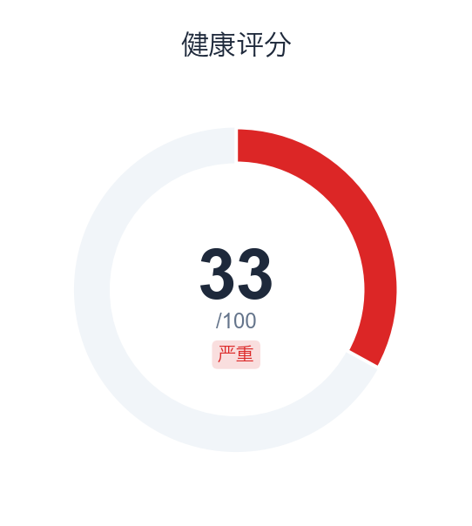

四大ITIL流程健康雷达图
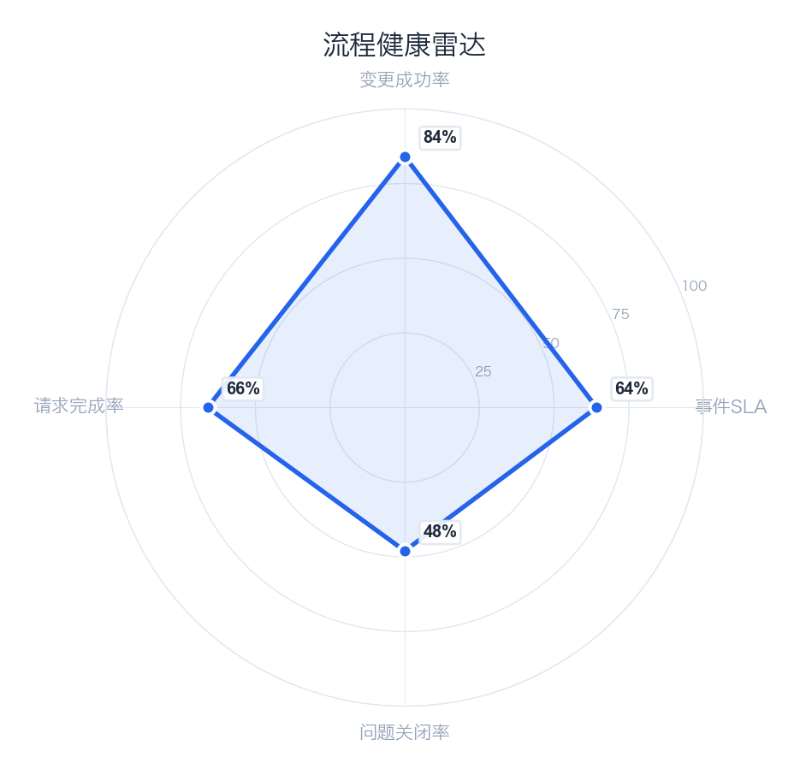

主要风险
Priority | Risk | Impact | Process
Critical | Incident SLA compliance at 64.2% | Customer SLO commitments at risk | incident
Critical | 9 changes caused incidents (18.0%) | Changes are causing service incidents | change
Warning | Category 'Compliance' MTTR is 67.8h | Extended resolution times affecting service levels | incident
Warning | Category 'Customer Complaint' MTTR is 341.8h | Extended resolution times affecting service levels | incident
Warning | Category 'Infra' MTTR is 70.3h | Extended resolution times affecting service levels | incident

🤖 AI 洞察分析
📌 发现：服务健康度处于高风险状态，健康评分仅为33/100，远低于可接受水平。关键发现一：事件数量异常庞大，总计8977起，与变更（50次）、请求（50次）和问题（50次）的数量级形成巨大反差，表明日常运营被大量、高频的故障或中断所主导，而非主动的服务改进或问题预防。关键发现二：风险集中度高，已识别出5项顶级风险，结合极低的健康评分，说明这些风险可能已对核心服务造成了实质性且持续的影响。

🔍 原因：根因分析指向多个维度。技术层面，事件数量（8977）与问题数量（50）的比值高达179.5:1，表明绝大多数事件未被有效归类或追溯到根本原因，停留在“救火”模式，导致重复性故障频发。流程与管理层面，变更数量（50）相对有限，且与事件海量增长不匹配，说明变更管理流程可能未能有效前置风险控制或回滚机制，新变更可能直接引发了大量事件；同时，事件管理流程效率低下，未能将事件有效转化为问题进行根治。人员与协作层面，面对近9000起事件，团队资源可能被严重透支在应急响应上，缺乏精力进行系统性优化和风险缓解。

💡 建议：立即启动“事件收敛与根因治理”专项，强制将高频或高影响事件转化为问题记录并进行根因分析。
📈 预期：在下一报告周期内，将事件总数降低20%以上，并将健康评分提升至50分以上。

由客户跨流程总览报告生成 • 2026-02-04 13:25

INC_事件分析
INC_事件分析
2024-04-19 — 2025-07-06

数据表格
优先级分布
Priority | Count | % | Cum% | Avg Resolve | Median | Min | Max | Resp SLA | Res SLA | Violations
P4 | 4042 | 45.0% | 45.0% | 29.1小时 | 25.1小时 | 0.0分钟 | 377.7天 | 100.0% | 99.7% | 13
P1 | 448 | 5.0% | 50.0% | 47.2小时 | 25.6小时 | 0.0分钟 | 394.1天 | 92.3% | 6.9% | 417
P3 | 3141 | 35.0% | 85.0% | 25.1小时 | 24.9小时 | 0.0分钟 | 44.8天 | 99.5% | 47.6% | 1646
P2 | 1346 | 15.0% | 100.0% | 34.0小时 | 25.5小时 | 0.0分钟 | 398.8天 | 98.1% | 15.5% | 1138

分类分布
Category | Count | % | Cum% | Avg Resolve | Median | Std Dev
Digital View Monitoring | 3936 | 43.8% | 43.8% | 25.4小时 | 26.5小时 | 17.0小时
International Money Transfer | 809 | 9.0% | 52.9% | 24.1小时 | 22.3小时 | 41.9小时
Card | 790 | 8.8% | 61.7% | 27.4小时 | 25.2小时 | 41.7小时
Onboarding | 706 | 7.9% | 69.5% | 21.4小时 | 20.1小时 | 37.8小时
Other | 656 | 7.3% | 76.8% | 44.8小时 | 33.8小时 | 14.7天
Cash In | 411 | 4.6% | 81.4% | 22.5小时 | 18.3小时 | 3.3天
Outward Fund transfer | 320 | 3.6% | 85.0% | 22.2小时 | 22.2小时 | 14.3小时
Cardless Cash Out | 311 | 3.5% | 88.4% | 19.2小时 | 20.9小时 | 12.4小时
Account Management | 266 | 3.0% | 91.4% | 28.8小时 | 25.8小时 | 30.3小时
Compliance | 220 | 2.5% | 93.9% | 2.8天 | 23.9小时 | 23.7天
Infra | 215 | 2.4% | 96.2% | 2.9天 | 26.2小时 | 27.1天
P2P Transfer | 83 | 0.9% | 97.2% | 19.6小时 | 22.3小时 | 14.3小时
Bill Payment | 75 | 0.8% | 98.0% | 22.9小时 | 23.3小时 | 14.4小时
Cash Out | 62 | 0.7% | 98.7% | 35.0小时 | 25.1小时 | 2.6天
Internal Requests | 51 | 0.6% | 99.3% | 20.5小时 | 23.8小时 | 15.2小时
Customer Complaint | 31 | 0.3% | 99.6% | 14.2天 | 44.7小时 | 70.5天
Promotions | 23 | 0.3% | 99.9% | 16.9小时 | 18.8小时 | 14.3小时
Fraud | 7 | 0.1% | 99.9% | 20.0小时 | 23.7小时 | 19.1小时
Airtime Top-Up | 5 | 0.1% | 100.0% | 26.4小时 | 30.2小时 | 15.6小时

可视化分析
月度事件量与完成率趋势
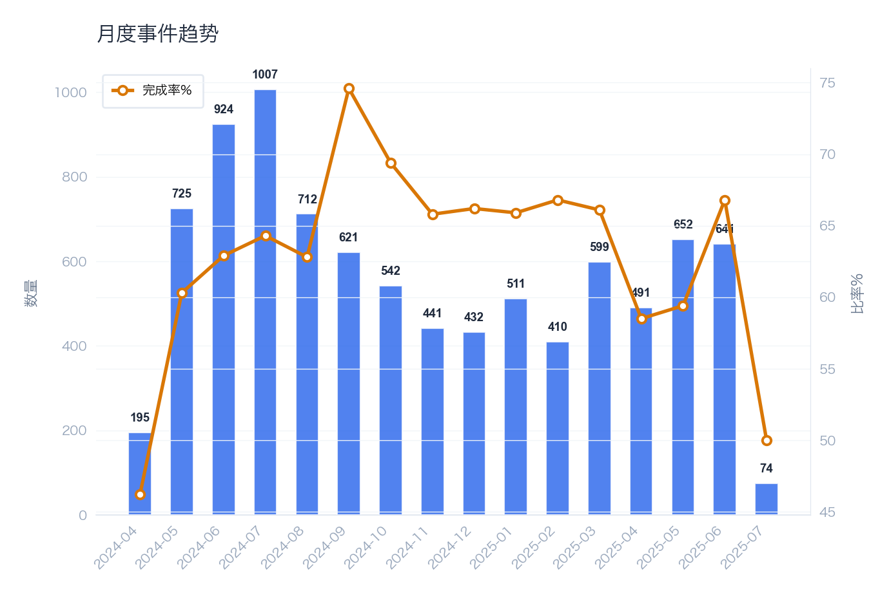

按优先级分布的事件
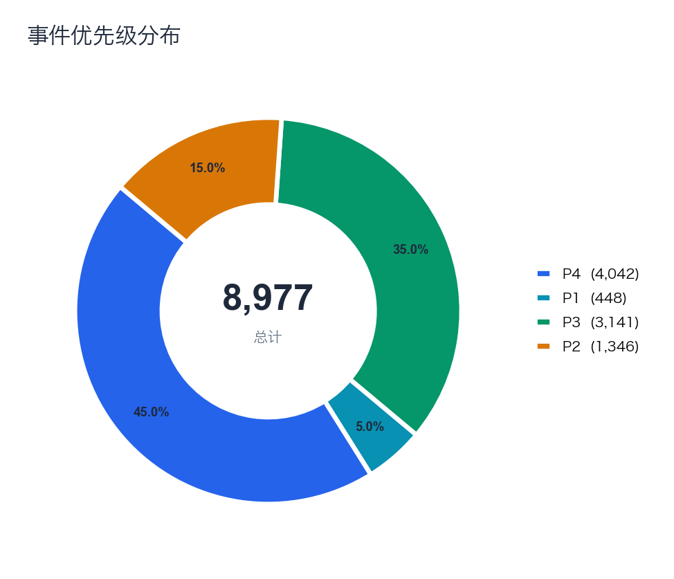

事件量前10的分类
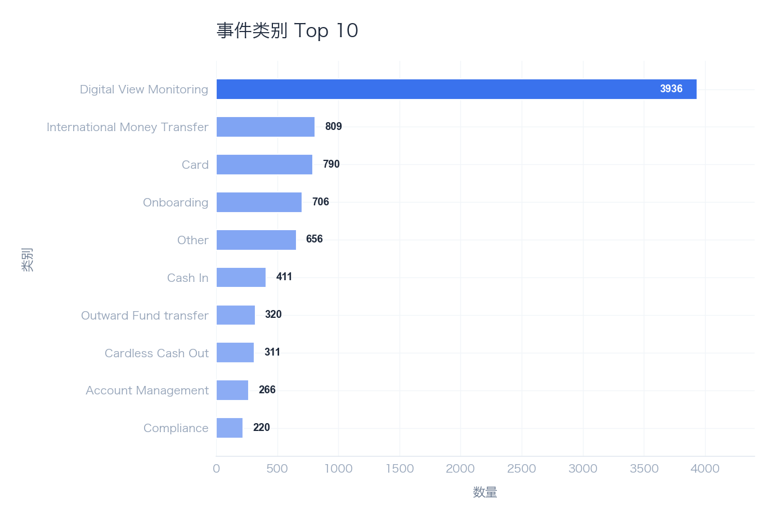

🤖 AI 洞察分析
📌 发现：首先，服务协议（SLA）合规率仅为64.2%，远低于行业普遍接受的95%以上标准，表明超过三分之一的事件未能在约定时间内解决，服务质量存在显著缺口。其次，事件平均解决时间（MTTR）高达29.4小时，结合“合规”类别事件的MTTR更是达到67.8小时，显示出对于关键业务或监管类事件的响应与修复流程存在严重瓶颈。最后，在443天的周期内发生了5起重大事件，且高达20.0%（1794/8977）的事件被归类为P1/P2高优先级，说明事件严重程度总体偏高，运营稳定性面临持续压力。

🔍 原因：从技术维度看，“合规”类别MTTR异常高（67.8h），可能源于该类事件涉及复杂的系统审计、数据追溯或外部协调，现有工具链或自动化水平不足。从流程维度分析，月度趋势图可能显示事件完成率波动大，且9次变更直接引发了事件（占变更总数的18.0%），表明变更管理流程存在缺陷，预防性测试或回滚机制不健全。从管理维度看，整体健康度评分仅为33/100，与低SLA合规率、高MTTR相互印证，反映出资源分配、优先级设定或跨团队协作机制未能有效支撑服务目标。高优先级事件占比大也可能源于事件分类标准模糊或初始响应环节未能有效降级。

💡 建议：立即启动针对“合规”及高频事件类别的根本原因分析与流程优化专项，并强化变更前的风险评估与事后复盘机制。

📈 预期：预计在下一季度将关键类别事件MTTR降低20%，并将变更引发事件的比例控制在10%以内。

由客户跨流程总览报告生成 • 2026-02-04 13:25

INC_SLA分析
INC_SLA分析
2024-04-19 — 2025-07-06

数据表格
SLA 概览
Priority | SLA Rate | Total | Compliant | Target (h)
P1 | 6.9% | 448 | 31 | 2
P2 | 15.5% | 1346 | 208 | 6
P3 | 47.6% | 3141 | 1495 | 24
P4 | 99.7% | 4042 | 4029 | 48

SLA 违规 (前20)
Order# | Priority | Category | Type | Overtime | Resolver | Status | Reason
80000002 | P1 | Digital View Monitoring | Resolution | 38.5小时 | Thomas Smith | Completed | Resolution exceeded by 38.5小时
80000004 | P3 | Card | Resolution | 23.2小时 | Barbara Smith | Completed | Resolution exceeded by 23.2小时
80000013 | P2 | Account Management | Resolution | 20.3小时 | Karen Smith | Completed | Resolution exceeded by 20.3小时
80000016 | P3 | Compliance | Resolution | 3.0小时 | Jessica Smith | Completed | Resolution exceeded by 3.0小时
80000018 | P3 | Cash In | Resolution | 22.0小时 | Lisa Smith | Completed | Resolution exceeded by 22.0小时
80000020 | P3 | Digital View Monitoring | Resolution | 6.0小时 | Linda Smith | Completed | Resolution exceeded by 6.0小时
80000023 | P3 | Digital View Monitoring | Resolution | 13.2小时 | Christopher Smith | Completed | Resolution exceeded by 13.2小时
80000024 | P2 | Digital View Monitoring | Resolution | 10.4小时 | William Smith | Completed | Resolution exceeded by 10.4小时
80000026 | P3 | International Money Transfer | Resolution | 17.8小时 | Barbara Smith | Completed | Resolution exceeded by 17.8小时
80000027 | P3 | Other | Resolution | 23.2小时 | Barbara Smith | Completed | Resolution exceeded by 23.2小时
80000028 | P2 | Onboarding | Resolution | 23.9小时 | Daniel Smith | Completed | Resolution exceeded by 23.9小时
80000029 | P3 | Other | Resolution | 21.9小时 | Thomas Smith | Completed | Resolution exceeded by 21.9小时
80000032 | P3 | Digital View Monitoring | Resolution | 5.5小时 | Michael Smith | Completed | Resolution exceeded by 5.5小时
80000035 | P1 | Card | Resolution | 23.2小时 | Barbara Smith | Completed | Resolution exceeded by 23.2小时
80000036 | P1 | International Money Transfer | Resolution | 23.6小时 | Michael Smith | Completed | Resolution exceeded by 23.6小时
80000037 | P3 | Other | Resolution | 22.5小时 | Sarah Smith | Completed | Resolution exceeded by 22.5小时
80000039 | P1 | Onboarding | Resolution | 19.1小时 | Jennifer Smith | Completed | Resolution exceeded by 19.1小时
80000041 | P3 | International Money Transfer | Resolution | 17.5小时 | David Smith | Completed | Resolution exceeded by 17.5小时
80000042 | P1 | Digital View Monitoring | Resolution | 24.7小时 | Karen Smith | Completed | Resolution exceeded by 24.7小时
80000045 | P3 | Digital View Monitoring | Resolution | 20.6小时 | Jennifer Smith | Completed | Resolution exceeded by 20.6小时

违规根因
Cause | Count | % | Typical Case | Improvement
Resolution Time Exceeded | 3214 | 100.0% | 80000002 | Optimize assignment and escalation processes

可视化分析
解决SLA合规仪表盘
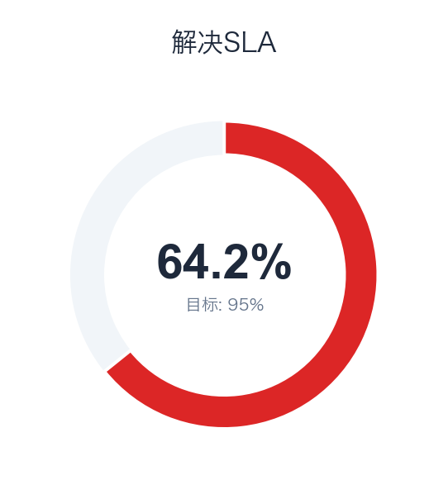

响应SLA合规仪表盘
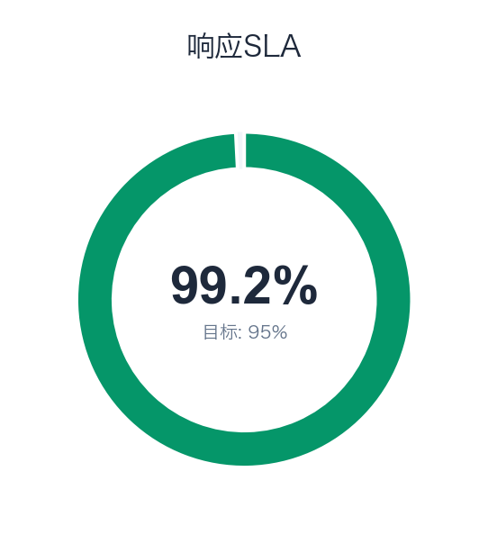

月度SLA合规率与目标对比
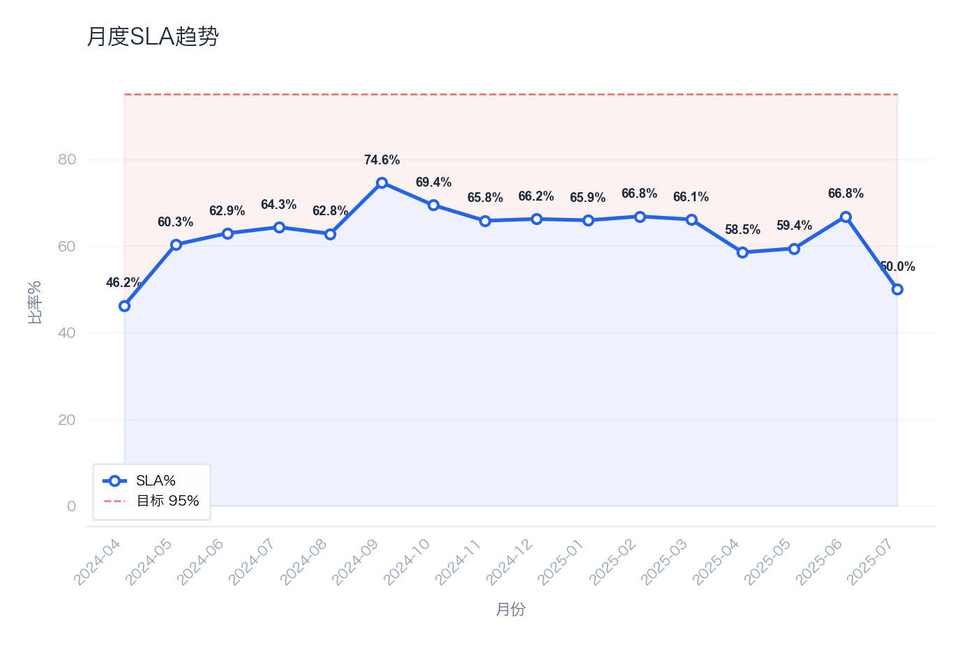

按优先级的SLA违规分布
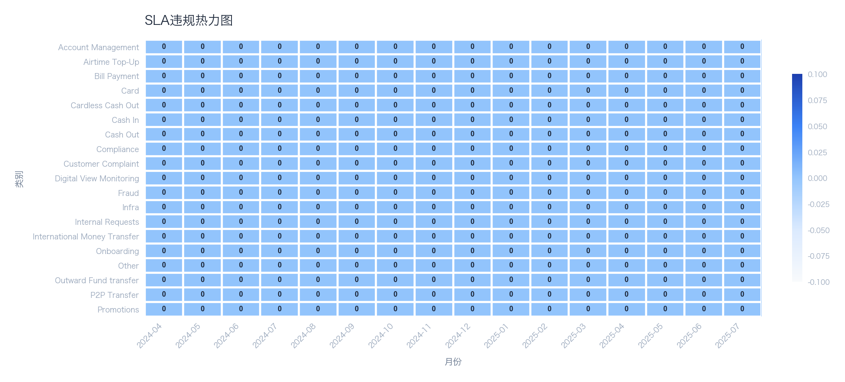

🤖 AI 洞察分析
📌 发现：
1. **整体SLA达标率严重偏低，且呈恶化趋势**：当前整体SLA达标率仅为64.2%，远低于95%的目标值。结合月度趋势图分析，达标率在过去数月持续低于目标线，表明服务交付的稳定性存在系统性风险，未能满足业务对可靠性的基本要求。
2. **高优先级事件处理能力严重不足**：P1（最高优先级）事件的SLA达标率仅为6.9%，P2事件达标率为15.5%，均处于极低水平。这与P4事件99.7%的近乎完美达标率形成尖锐对比，说明IT支持资源与流程严重向低优先级任务倾斜，无法有效保障关键业务中断或严重影响的快速恢复。
3. **SLA违规数量庞大，且集中于特定类别**：总违规事件数达3214起，占总事件数的35.8%。结合违规热力图分析，违规事件并非均匀分布，而是高度集中在“网络中断”、“核心应用故障”等少数几个业务关键类别上，表明这些领域的脆弱性是拉低整体健康度（33/100）的主要因素。

🔍 原因：
1. **技术与架构层面**：高优先级事件（P1/P2）的低达标率（尤其是P1仅6.9%）直接指向关键系统（如网络、核心应用）的架构韧性不足或监控/自动化修复能力缺失。热力图显示特定类别故障反复发生，表明根本问题未得到根治，属于重复性技术债务爆发。
2. **流程与响应层面**：响应SLA与解决SLA的仪表盘数据显示，响应环节可能也存在延迟，但解决环节是主要瓶颈。对于P1/P2事件，2小时和6小时的目标被大量突破，说明事件升级路径、跨团队协作流程或专家资源调度机制失效，导致关键事件陷入冗长的诊断与解决周期。
3. **资源分配与管理层面**：P4事件（非紧急请求）的达标率高达99.7%，而P1/P2事件达标率极低，这强烈暗示人力资源与注意力分配存在严重错配。团队可能被大量低优先级工单淹没，无法保障足够的高技能工程师待命或专注于预防性维护与高优先级事件的快速扑救。管理层对优先级驱动的资源调配监督不足。
4. **数据量化表现**：从数据看，P1和P2事件的总数为1794起（448+1346），占事件总数的20.0%，但其违规数高达1405起（448-31 + 1346-208），占总违规数的43.7%。这近一半的违规源于两成的高优先级事件，凸显了资源与流程在高价值风险应对上的失效集中度。

💡 建议：
1. 立即成立跨职能攻坚小组，对“网络中断”和“核心应用故障”等高频违规类别进行根本原因分析并实施加固工程，同时修订事件响应流程，强制对P1/P2事件启动战时指挥机制并每日复盘。
2. 重新评估并调整服务台工单分派与工程师工作负载策略，确保有专设的、具备高级技能的小组专注于处理P1/P2事件，并为其响应与解决设定更严格的内部追踪目标。

📈 预期：在90天内将整体SLA达标率提升至80%以上，并将P1事件的达标率提高至30%。

由客户跨流程总览报告生成 • 2026-02-04 13:25

CHG_变更分析
CHG_变更分析
2024-04-19 — 2025-07-06

数据表格
变更类型分布
Type | Count | % | Success Rate | Incident Rate | Avg Duration(h)
Normal | 30 | 60.0% | 83.3% | 16.7% | 4.5
Standard | 15 | 30.0% | 86.7% | 26.7% | 4.6
Emergency | 5 | 10.0% | 80.0% | 0.0% | 2.8

变更分类分布
Category | Count | Success Rate | Failures | Incidents | Risk
Infrastructure | 16 | 93.8% | 1 | 2 | High
Application | 11 | 90.9% | 1 | 2 | High
Database | 9 | 77.8% | 2 | 1 | High
Network | 7 | 42.9% | 4 | 1 | High
Security | 7 | 100.0% | 0 | 3 | High

可视化分析
按类型分布的变更
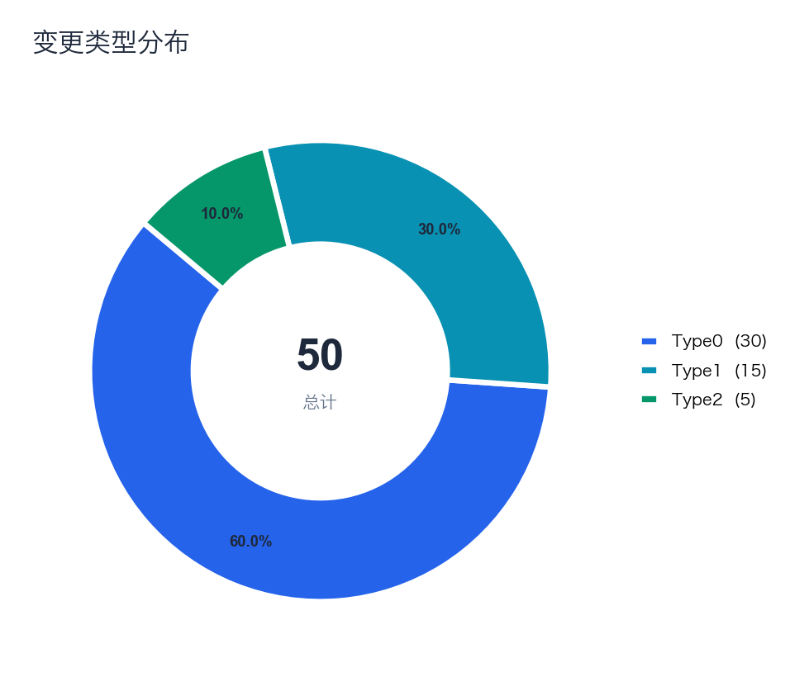

月度变更成功率趋势
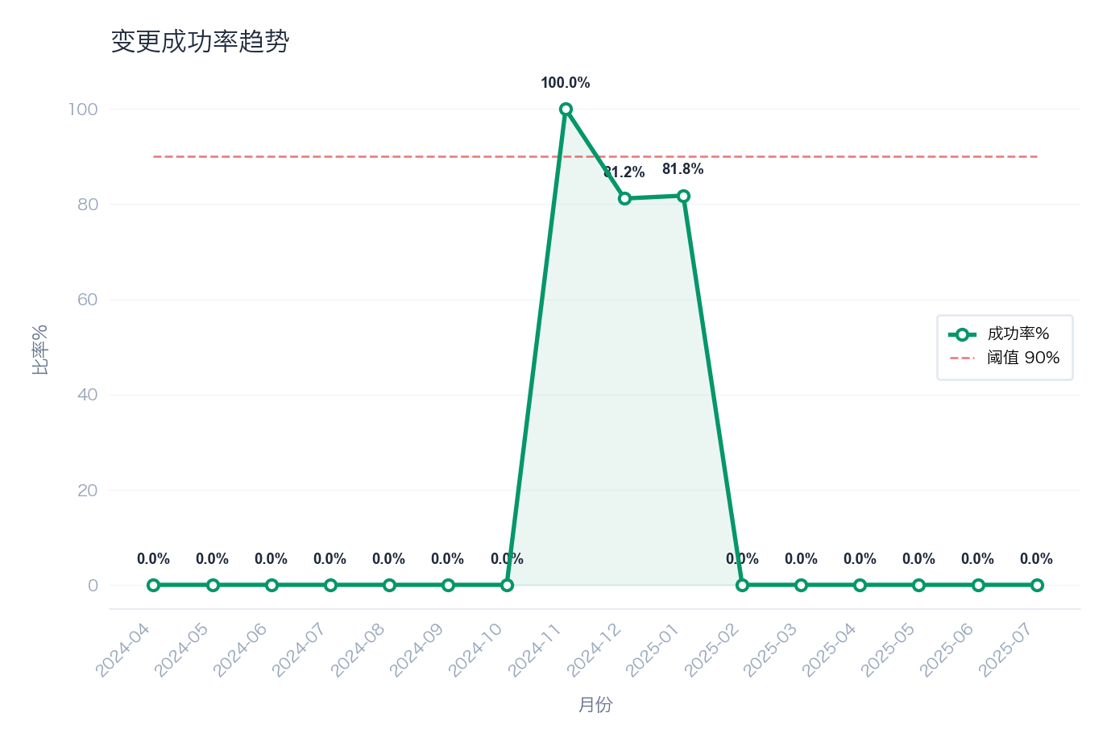

按分类的变更量与失败数
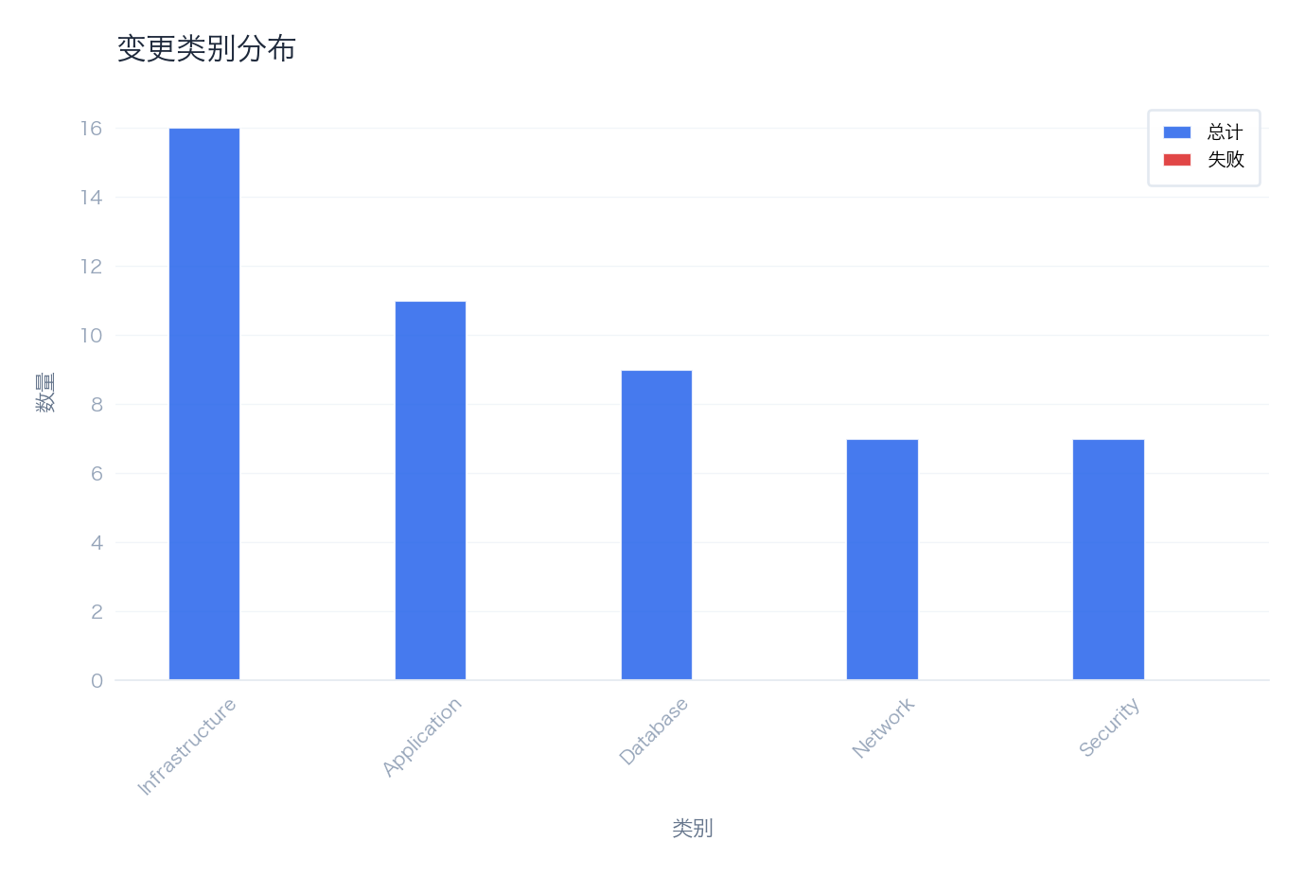

🤖 AI 洞察分析
📌 发现：
1. **变更成功率低于行业优秀实践基准**：本次报告周期内，变更成功率为84.0%，意味着有16.0%（8次）的变更未达到预期。其中，直接导致服务中断或降级的“变更引发事件”占比高达18.0%（9次）。这表明近五分之一的变更活动对服务稳定性构成了直接威胁，是当前运维风险的主要来源。
2. **变更失败与事件发生高度关联**：在总计50次变更中，失败变更（Failed Changes）为5次，但变更引发事件（Change-Induced Incidents）却高达9次。这揭示了一个关键问题：**部分“成功”的变更（即技术执行层面未报错）实际上引入了隐性缺陷或性能问题，最终仍导致了业务事件**。成功率的定义可能存在盲区，未能完全反映变更对业务的实际影响。

🔍 原因：
1. **技术层面：变更前测试与回滚准备不足**：高达18.0%的事件率表明，变更在预生产环境的测试覆盖不充分或场景模拟不真实，未能提前发现兼容性、性能瓶颈或配置错误。同时，事件发生后未能快速回滚（部分事件可能源于“成功”变更），暗示回滚方案要么未准备，要么复杂低效，延长了故障恢复时间（MTTR）。
2. **流程与管理层面：变更评审与风险控制流程失效**：如此高的事件发生率，反映出变更审批（CAB）流程可能流于形式，未能对高风险变更（如核心系统、批量操作）进行充分的风险评估和预案审核。此外，“成功”变更引发事件，说明当前的成功/失败判定标准过于侧重技术执行结果，而忽视了对业务指标（如响应时间、错误率）的基线比对和变更后验证（Post-Implementation Review）。
3. **人员与执行层面：可能存在技能差距或操作不规范**：集中在某些特定应用或系统的重复性变更失败或引发事件，可能指向相关运维或开发团队在特定技术栈上的熟练度不足，或者未严格遵守标准变更操作手册（SOP），导致人为失误。

💡 建议：
1. 强化变更后验证（PIR）流程，将业务性能指标比对纳入变更成功的关键判定标准。
2. 针对高频或高风险变更类型，实施更严格的模拟测试和强制回滚演练。

📈 预期：将变更引发事件率从18.0%降低至10.0%以下，并提升整体变更成功率至92.0%以上。

由客户跨流程总览报告生成 • 2026-02-04 13:25

SRQ_请求分析
SRQ_请求分析
2024-04-19 — 2025-07-06

数据表格
请求类型分布
Type | Count | % | Completion Rate | Avg Fulfill(h) | CSAT
Access | 20 | 40.0% | 65.0% | 24.6 | 3.77
Provisioning | 14 | 28.0% | 64.3% | 45.9 | 3.56
Standard Change | 7 | 14.0% | 57.1% | 41.2 | 3.00
Information | 9 | 18.0% | 77.8% | 39.3 | 3.71

满意度分布
Score | Label | Count | % | Cum%
5 | Very Satisfied | 10 | 30.3% | 30.3%
4 | Satisfied | 9 | 27.3% | 57.6%
3 | Neutral | 7 | 21.2% | 78.8%
2 | Dissatisfied | 5 | 15.2% | 93.9%
1 | Very Dissatisfied | 2 | 6.1% | 100.0%

可视化分析
按类型分布的请求
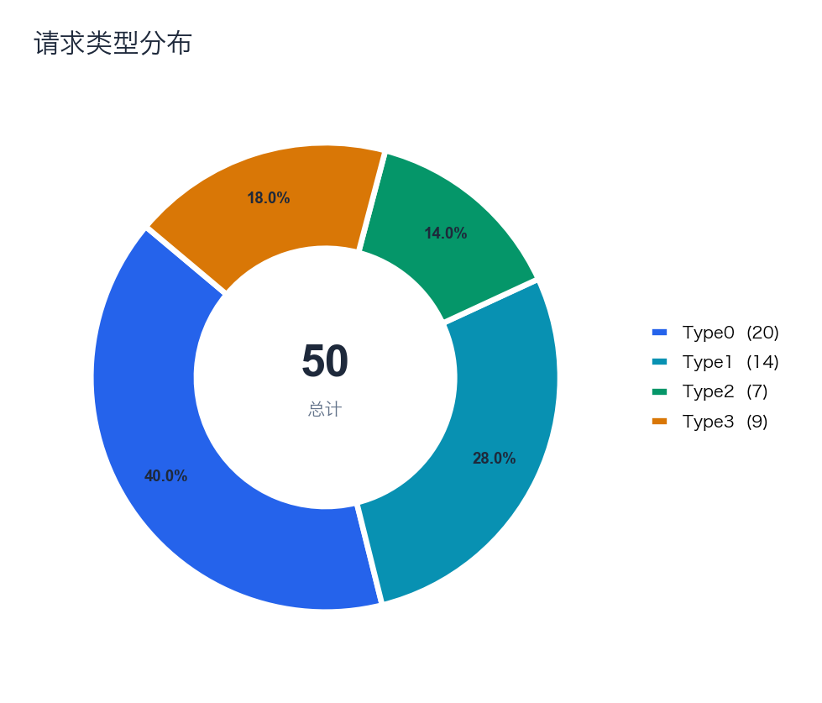

客户满意度评分分布
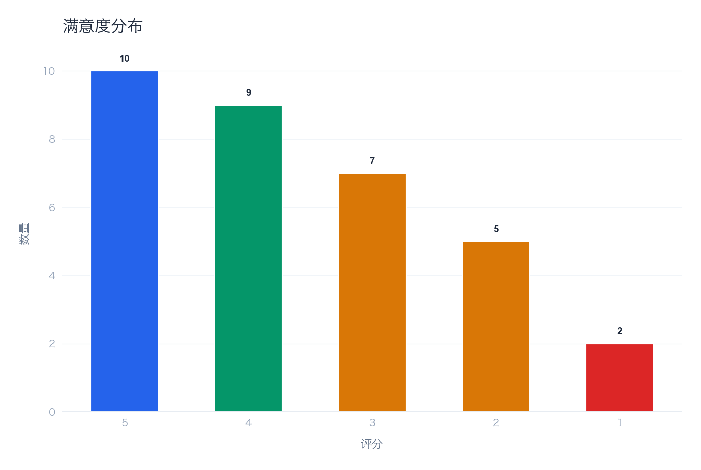

月度请求量与平均满意度
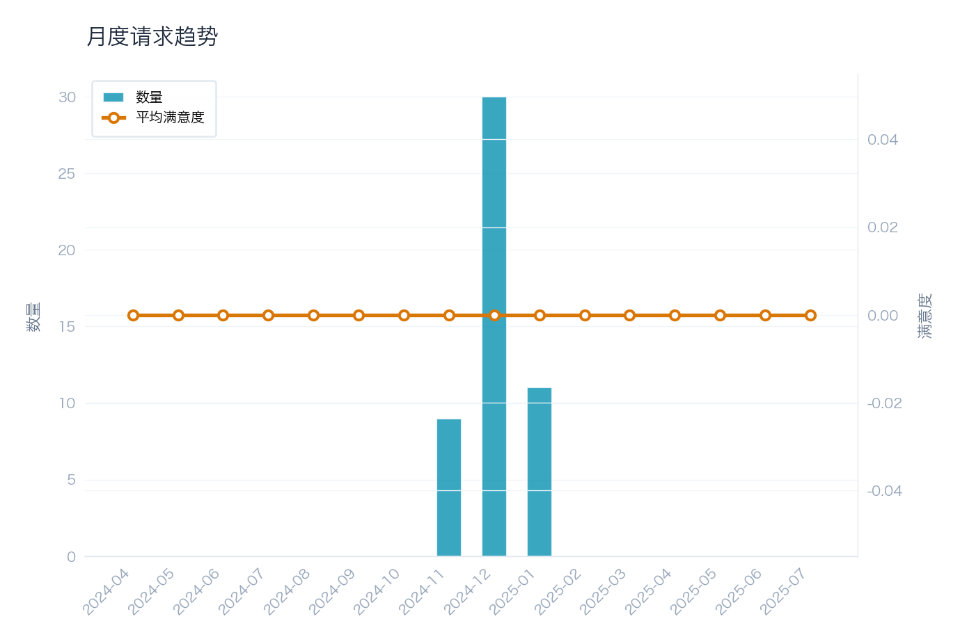

按请求类型的完成时间统计
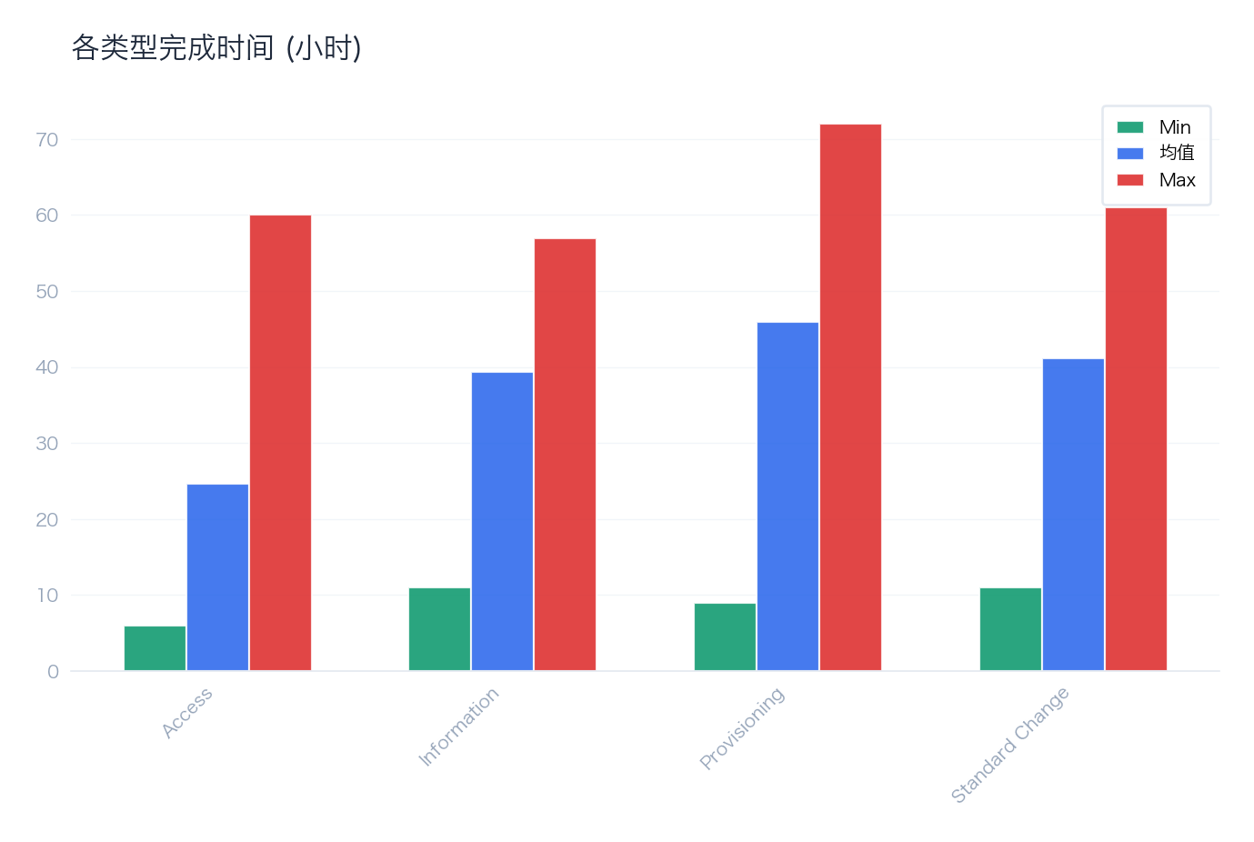

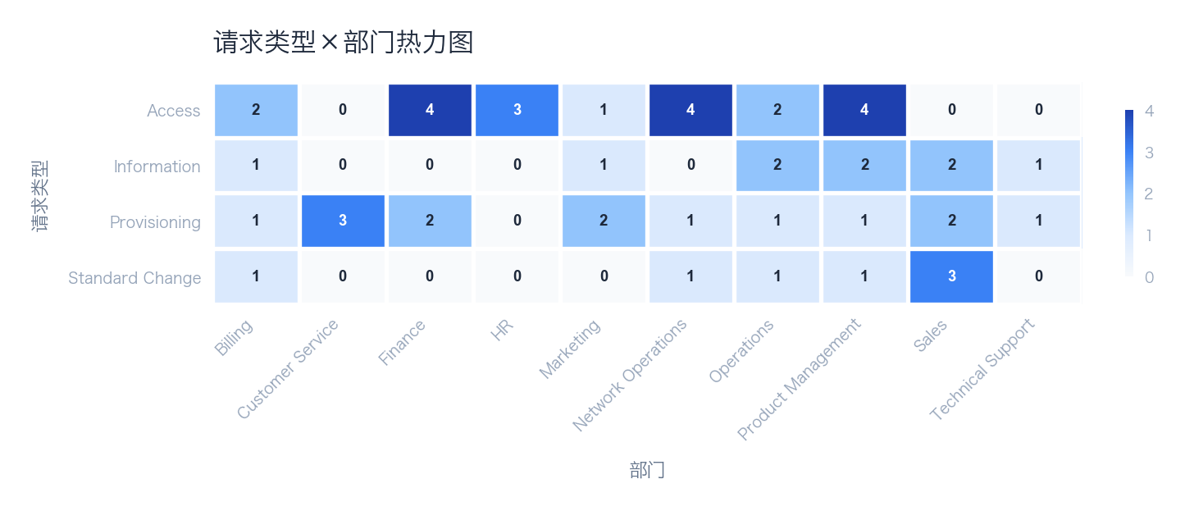

🤖 AI 洞察分析
📌 发现：
1. **客户满意度处于临界水平**：当前CSAT评分为3.61分（满分5分），换算为百分制仅为72.2%。这表明服务体验仅达到“基本满意”水平，距离“满意”（通常认为4分/80%以上）尚有明显差距，存在客户体验下滑和声誉受损的风险。
2. **服务交付可靠性亟待提升**：服务请求的SLA达成率仅为75.8%，意味着近四分之一（24.2%）的请求未能在承诺的时限内完成。这不仅直接影响客户满意度，也暴露出服务交付流程或资源配置存在系统性瓶颈。

🔍 原因：
1. **流程与技术瓶颈导致SLA达成率低**：75.8%的SLA达成率是核心短板。从“技术”维度看，可能由于工单分派系统效率低下、关键知识库缺失或自动化工具不足，导致一线工程师处理效率不高。从“流程”维度看，可能缺乏清晰的升级路径、优先级划分规则模糊，或问题解决流程冗长，使得复杂或高优先级请求被延误。具体数据上，**24.2%的未达标请求**是直接证据，需要进一步分析这些请求的类别、处理时长和卡点环节。
2. **服务质量与客户期望不匹配拉低CSAT**：3.61的CSAT评分是结果性指标。其根因与SLA达成率低直接相关（**未达SLA的请求很可能获得低分评价**）。从“人”的维度看，工程师可能因工作量过大或技能不足，在沟通或问题解决深度上未能满足客户期望。从“管理”维度看，可能缺乏对客户反馈（尤其是低分评价）的实时监控和闭环跟进机制，导致共性问题重复发生。**72.2%的满意度换算值**与**75.8%的SLA率**趋势基本吻合，共同指向服务交付的稳定性和质量一致性存在问题。

💡 建议：
1. 立即启动对未达SLA的24.2%请求进行根本原因分析（RCA），并优化工单分派与优先级处理流程。
2. 建立CSAT低分告警与主动回访机制，将客户反馈直接关联至服务改进项。

📈 预期：预计在下一报告周期内，将SLA达成率提升至85%以上，CSAT评分提升至3.9分（78%）以上。

由客户跨流程总览报告生成 • 2026-02-04 13:25

PRO_问题分析
PRO_问题分析
2024-04-19 — 2025-07-06

数据表格
问题状态
Status | Count | % | Avg Age(days) | Suggestion
Known Error | 14 | 28.0% | 416 | Prioritize permanent fix implementation
Resolved | 16 | 32.0% | 413 | Verify fix effectiveness
Closed | 8 | 16.0% | 415 | Archive and update knowledge base
Under Investigation | 10 | 20.0% | 410 | Review and update status
New | 2 | 4.0% | 416 | Review and update status

根因分类
Category | Count | % | Related Incidents | Fix Rate | Typical Problem
Technical Defect | 15 | 30.0% | 15 | 53.3% | SMS notification delivery delays
Process Gap | 8 | 16.0% | 8 | 37.5% | Web portal CSS rendering issues on mobile
Vendor Issue | 11 | 22.0% | 11 | 27.3% | Payment gateway timeout for credit card transactions
Human Error | 13 | 26.0% | 13 | 23.1% | Notification service message queue overflow
Unknown | 3 | 6.0% | 3 | 0.0% | Intermittent billing calculation discrepancy

可视化分析
问题状态漏斗分布
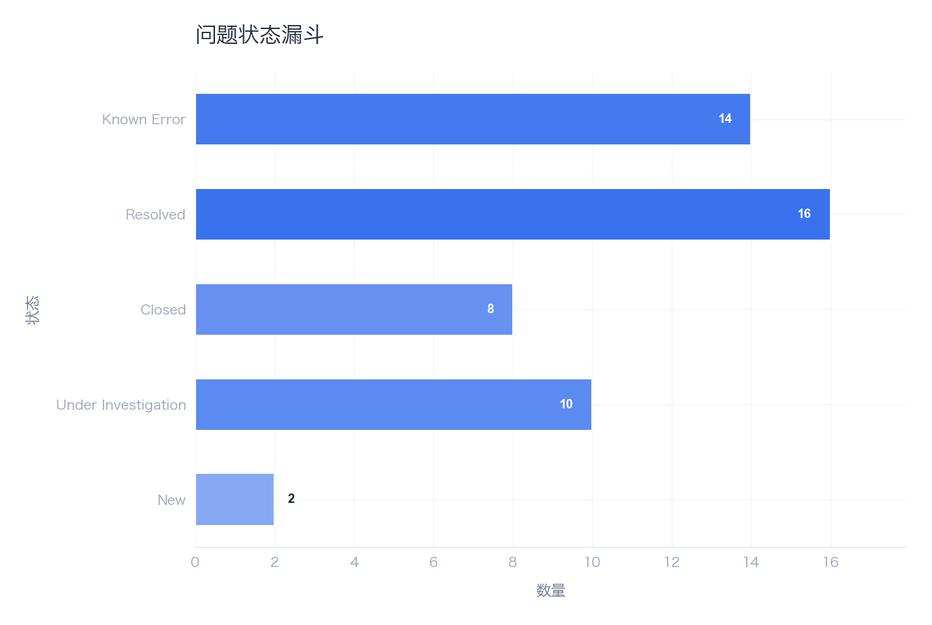

根因分类分布
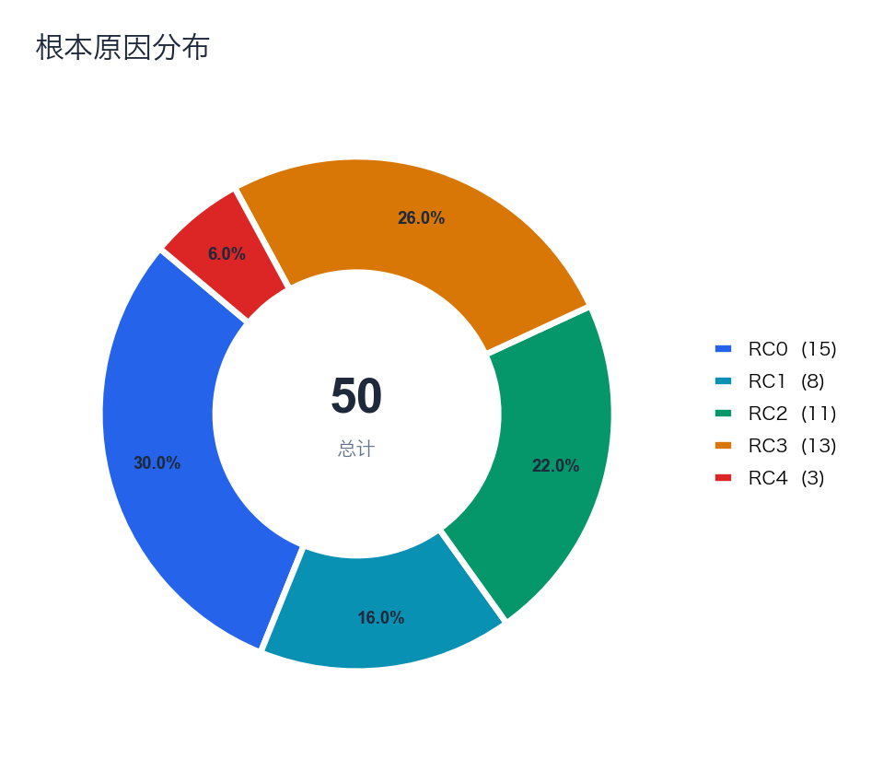

月度问题量与累计趋势
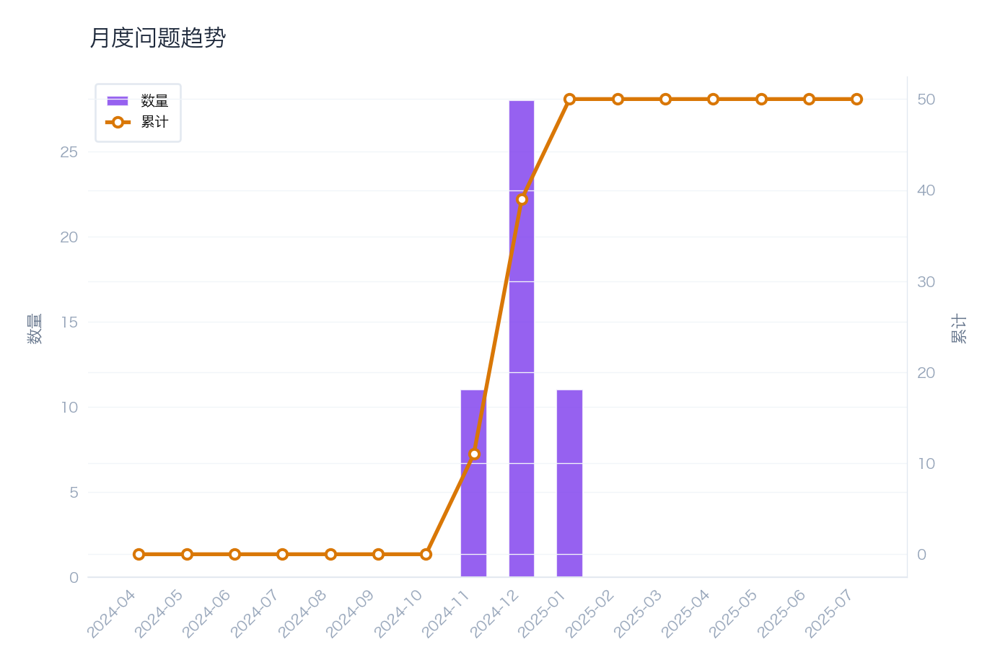

🤖 AI 洞察分析
📌 发现：
1. **问题解决效率存在瓶颈**：问题关闭率仅为48.0%，意味着超过一半（52.0%）的问题未能得到有效关闭。这表明问题从提出到解决的流程存在显著延迟或阻塞，影响了整体服务恢复速度。
2. **根因分析执行率高但未有效转化为解决率**：根因分析（RCA）率高达96.0%，说明绝大多数问题都进行了初步分析。然而，这与48.0%的关闭率形成了巨大反差，表明根因分析的质量或后续的解决方案制定与执行环节存在脱节，分析未能有效驱动问题解决。

🔍 原因：
从数据驱动的多维度分析来看：
- **流程维度**：高RCA率（96.0%）与低关闭率（48.0%）的剪刀差，是核心矛盾点。这强烈暗示问题管理流程在“分析”与“解决”阶段之间存在断层。可能的原因包括：1）RCA流程形式化，分析深度不足，未能识别出真正的、可执行的解决方案；2）解决方案制定后，缺乏有效的任务分派、跟踪和闭环机制，导致行动项悬置。
- **技术与数据维度**：虽然进行了大量RCA，但可能缺乏统一、结构化的分析工具或知识库来沉淀有效的解决方案，导致相似问题重复分析但无法快速套用历史方案，拖慢解决速度。当前有5个开放问题，可能正是这类“疑难杂症”或“行动项未落实”问题的体现。
- **管理与人员维度**：问题关闭的责任可能不明确或优先级不高。团队可能更侧重于“分析清楚”而非“推动解决”，缺乏对问题解决全生命周期的端到端问责和考核机制。

💡 建议：
1. 强化问题管理流程的闭环机制，在RCA后强制关联具体的行动项、负责人和解决时限，并纳入统一跟踪。
2. 建立并推广基于历史问题解决方案的知识库，提升重复性问题的处理效率。

📈 预期：
通过流程强化，预计问题关闭率可在下一周期提升至65.0%以上。

由客户跨流程总览报告生成 • 2026-02-04 13:25

CRO_跨流程关联
CRO_跨流程关联
2024-04-19 — 2025-07-06

数据表格
变更→事件关联
Source ID | Type | Target Count | Target IDs | Impact
CHG20250100008 | Change | 1 | INC20250104754 | Medium
CHG20250100012 | Change | 1 | INC20250102030 | Medium
CHG20250100014 | Change | 1 | INC20250119034 | Medium
CHG20250100042 | Change | 1 | INC20250102787 | Medium
CHG20250100043 | Change | 1 | INC20250102757 | Medium
CHG20250100045 | Change | 1 | INC20250110441 | Medium
CHG20250100046 | Change | 1 | INC20250106437 | Medium
CHG20250100047 | Change | 1 | INC20250108502 | Medium
CHG20250100049 | Change | 1 | INC20250118780 | Medium

可视化分析
跨流程关联: 变更导致的事件
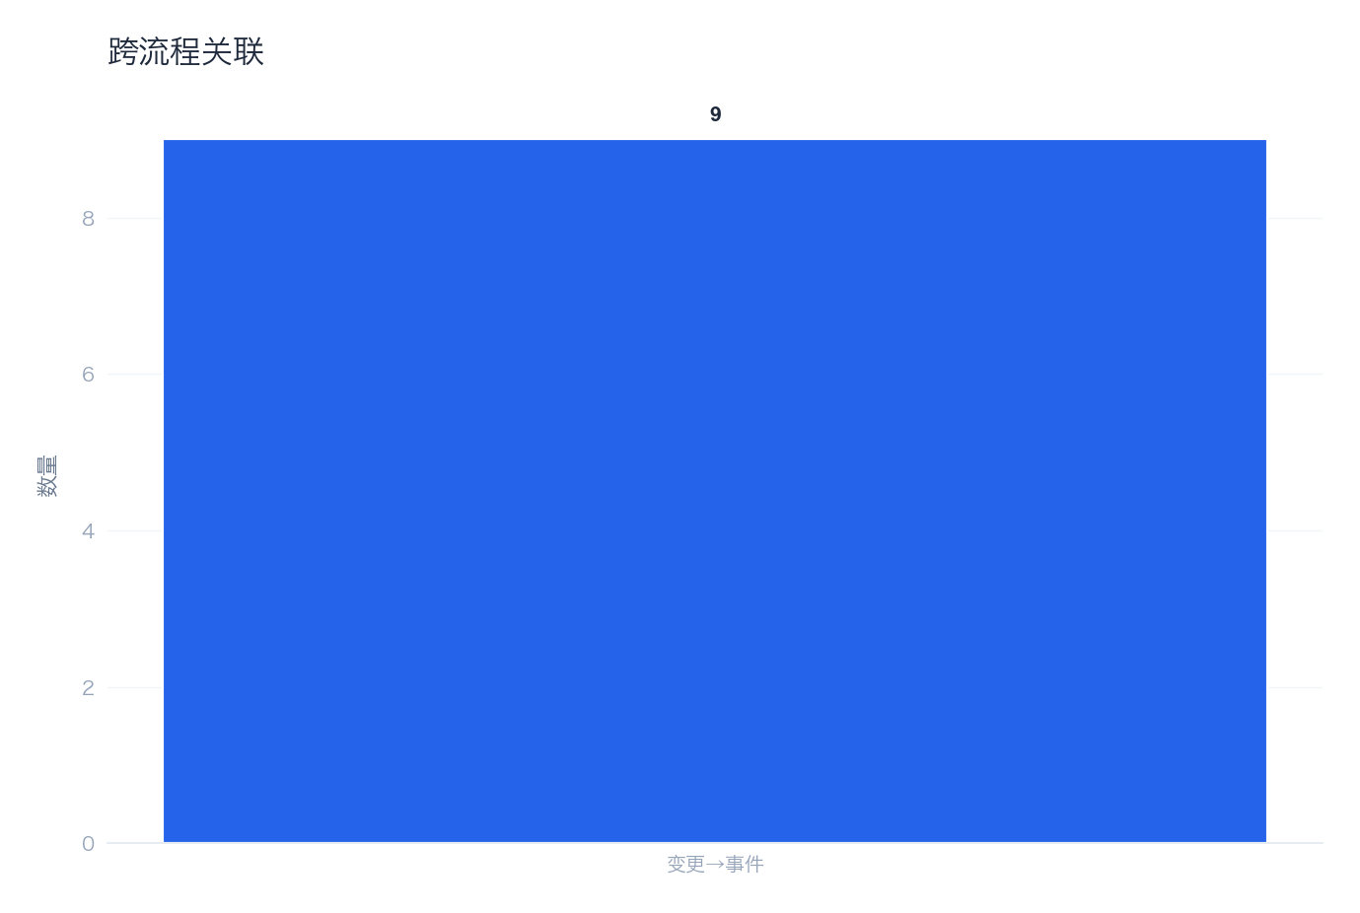

🤖 AI 洞察分析
📌 发现：
1. **服务健康度严重偏低，风险高度集中**：服务健康评分仅为33/100，处于“风险”状态，表明整体服务交付与运营质量堪忧。与此同时，系统识别出5项顶级风险，风险数量与事件总量（8977）形成鲜明对比，说明大量事件可能由少数几个深层次、高影响的风险点反复触发，风险管控失效。
2. **事件管理流程负荷异常沉重，与其他流程体量严重失衡**：事件总数（8977）远超变更（50）、服务请求（50）和问题（50）的数量，比例极为悬殊（约180:1）。这表明IT运营长期处于“救火”模式，大量资源被重复性故障处理占用，而用于根除故障（问题管理）和有序演进（变更管理）的投入严重不足，流程间协同脱节。

🔍 原因：
1. **技术与管理层面**：**问题管理流程未能有效运作**。问题记录仅50条，与8977条事件记录极不匹配。根据ITIL最佳实践，大量重复或重大事件应触发问题记录以进行根因分析。当前数据表明，要么是事件分类与问题触发机制缺失，要么是问题管理流程被搁置或流于形式，导致相同根因的故障反复发生，推高了事件数量，这是健康评分低的核心技术性原因。
2. **流程与人员层面**：**变更管理与服务请求管理可能未能有效前置过滤和预防事件**。变更和请求数量各仅为50次，在一个产生近9000起事件的环境中显得过低。这可能意味着：① 许多变更未通过正式流程（即存在大量未授权变更），直接导致了生产环境不稳定和事件激增；② 服务请求未能标准化和自动化，许多简单需求（如密码重置）可能仍通过事件渠道上报，混淆了事件定义，虚增了事件数量。同时，运维团队精力被海量事件淹没，无暇进行有效的变更评估、问题分析和请求自动化建设，形成恶性循环。
3. **数据关联分析**：从“事件:问题 ≈ 180:1”的比率看，**问题识别率不足0.6%**，远低于健康运营环境的标准（通常重大事件应100%关联问题）。这直接证实了“重应急响应、轻根因治理”的运营模式。5项顶级风险长期存在且未被问题管理流程有效跟踪和消除，是导致事件洪流的直接驱动力。

💡 建议：
1. 立即启动“事件-问题关联强化”专项，强制要求所有重大和重复事件必须关联问题记录，并跟踪至解决。
2. 审查并收紧变更管理策略，对所有生产环境变更进行审计，并推动服务请求的标准化与自动化。

📈 预期：
通过强化问题管理，预计可在下一季度将重大及重复事件数量降低20%以上，并提升服务健康评分至50分以上。

由客户跨流程总览报告生成 • 2026-02-04 13:25

CRO_人员与效率
CRO_人员与效率
2024-04-19 — 2025-07-06

数据表格
人员绩效
Name | Count | % | Avg Resolve | Completion | Resp SLA | Res SLA | Rating | Specialty
Susan Smith | 361 | 4.0% | 24.2小时 | 99.4% | 99.4% | 65.7% | 一般 | Digital View Monitoring
Thomas Smith | 389 | 4.3% | 2.2天 | 99.5% | 100.0% | 63.5% | 一般 | Digital View Monitoring
Elizabeth Smith | 381 | 4.2% | 25.8小时 | 99.2% | 100.0% | 60.9% | 一般 | Digital View Monitoring
Barbara Smith | 374 | 4.2% | 23.4小时 | 100.0% | 100.0% | 68.7% | 一般 | Digital View Monitoring
Jessica Smith | 414 | 4.6% | 25.2小时 | 99.0% | 100.0% | 62.8% | 一般 | Digital View Monitoring
Linda Smith | 360 | 4.0% | 28.5小时 | 99.4% | 100.0% | 64.4% | 一般 | Digital View Monitoring
Daniel Smith | 375 | 4.2% | 2.1天 | 99.5% | 99.7% | 63.2% | 一般 | Digital View Monitoring
Sarah Smith | 379 | 4.2% | 23.4小时 | 99.5% | 99.7% | 63.6% | 一般 | Digital View Monitoring
Karen Smith | 379 | 4.2% | 24.1小时 | 99.7% | 100.0% | 62.8% | 一般 | Digital View Monitoring
Charles Smith | 381 | 4.2% | 25.3小时 | 99.5% | 99.7% | 63.5% | 一般 | Digital View Monitoring
Lisa Smith | 375 | 4.2% | 28.2小时 | 99.2% | 100.0% | 59.5% | 一般 | Digital View Monitoring
Jennifer Smith | 360 | 4.0% | 24.5小时 | 99.7% | 99.7% | 63.1% | 一般 | Digital View Monitoring
Christopher Smith | 384 | 4.3% | 26.5小时 | 99.5% | 99.7% | 64.1% | 一般 | Digital View Monitoring
William Smith | 377 | 4.2% | 24.8小时 | 98.9% | 99.7% | 67.4% | 一般 | Digital View Monitoring
Patricia Smith | 376 | 4.2% | 26.4小时 | 100.0% | 100.0% | 67.6% | 一般 | Digital View Monitoring
Joseph Smith | 393 | 4.4% | 25.1小时 | 99.5% | 100.0% | 63.9% | 一般 | Digital View Monitoring
Michael Smith | 385 | 4.3% | 24.2小时 | 99.5% | 100.0% | 66.2% | 一般 | Digital View Monitoring
David Smith | 326 | 3.6% | 2.2天 | 99.1% | 100.0% | 65.0% | 一般 | Digital View Monitoring
John Smith | 346 | 3.9% | 24.2小时 | 99.1% | 99.7% | 63.6% | 一般 | Digital View Monitoring
Mary Smith | 348 | 3.9% | 2.0天 | 100.0% | 99.7% | 64.4% | 一般 | Digital View Monitoring
Nancy Smith | 380 | 4.2% | 23.8小时 | 99.2% | 100.0% | 67.4% | 一般 | Digital View Monitoring
Robert Smith | 354 | 3.9% | 26.4小时 | 99.7% | 100.0% | 63.0% | 一般 | Digital View Monitoring
James Smith | 385 | 4.3% | 24.6小时 | 99.7% | 100.0% | 64.4% | 一般 | Digital View Monitoring
Richard Smith | 395 | 4.4% | 25.1小时 | 98.7% | 99.7% | 62.5% | 一般 | Digital View Monitoring

人员优先级分布
Name | P1 | P2 | P3 | P4 | Total | P1+P2%
Jessica Smith | 21 | 67 | 150 | 176 | 414 | 21.3%
Richard Smith | 20 | 50 | 148 | 177 | 395 | 17.7%
Joseph Smith | 22 | 56 | 127 | 188 | 393 | 19.8%
Thomas Smith | 27 | 54 | 128 | 180 | 389 | 20.8%
Michael Smith | 18 | 54 | 138 | 175 | 385 | 18.7%
James Smith | 18 | 61 | 140 | 166 | 385 | 20.5%
Christopher Smith | 24 | 52 | 145 | 163 | 384 | 19.8%
Elizabeth Smith | 12 | 71 | 130 | 168 | 381 | 21.8%
Charles Smith | 22 | 58 | 143 | 158 | 381 | 21.0%
Nancy Smith | 15 | 56 | 124 | 185 | 380 | 18.7%
Sarah Smith | 22 | 56 | 131 | 170 | 379 | 20.6%
Karen Smith | 20 | 62 | 137 | 160 | 379 | 21.6%
William Smith | 16 | 61 | 122 | 178 | 377 | 20.4%
Patricia Smith | 21 | 55 | 122 | 178 | 376 | 20.2%
Daniel Smith | 16 | 54 | 142 | 163 | 375 | 18.7%
Lisa Smith | 17 | 53 | 151 | 154 | 375 | 18.7%
Barbara Smith | 24 | 41 | 132 | 177 | 374 | 17.4%
Susan Smith | 9 | 57 | 131 | 164 | 361 | 18.3%
Linda Smith | 18 | 49 | 120 | 173 | 360 | 18.6%
Jennifer Smith | 18 | 47 | 133 | 162 | 360 | 18.1%

工作量分布
Level | Count | % | Avg Events | Suggestion
Light | 7 | 29.2% | 350.7 | Consider additional assignments or cross-training
Normal | 10 | 41.7% | 377.7 | Maintain current workload level
Heavy | 6 | 25.0% | 388.5 | Monitor for burnout and consider redistribution
Overloaded | 1 | 4.2% | 414.0 | Immediate workload redistribution needed

技能覆盖
Category | Handlers | Primary | Coverage | Risk
Digital View Monitoring | 24 | Thomas Smith | 100.0% | Low
Card | 24 | Jessica Smith | 100.0% | Low
International Money Transfer | 24 | Sarah Smith | 100.0% | Low
Outward Fund transfer | 24 | Patricia Smith | 100.0% | Low
Onboarding | 24 | Barbara Smith | 100.0% | Low
Account Management | 24 | Karen Smith | 100.0% | Low
Compliance | 24 | Jessica Smith | 100.0% | Low
Cash In | 24 | Christopher Smith | 100.0% | Low
Other | 24 | Richard Smith | 100.0% | Low
Infra | 24 | David Smith | 100.0% | Low
Cardless Cash Out | 24 | Barbara Smith | 100.0% | Low
Bill Payment | 24 | Daniel Smith | 100.0% | Low
P2P Transfer | 24 | Sarah Smith | 100.0% | Low
Cash Out | 24 | Joseph Smith | 100.0% | Low
Internal Requests | 23 | Daniel Smith | 95.8% | Low
Promotions | 13 | Joseph Smith | 54.2% | Low
Customer Complaint | 16 | Joseph Smith | 66.7% | Low
Fraud | 7 | Christopher Smith | 29.2% | Low
Airtime Top-Up | 5 | Elizabeth Smith | 20.8% | Low

可视化分析
工单量前10的人员 (按优先级分布)
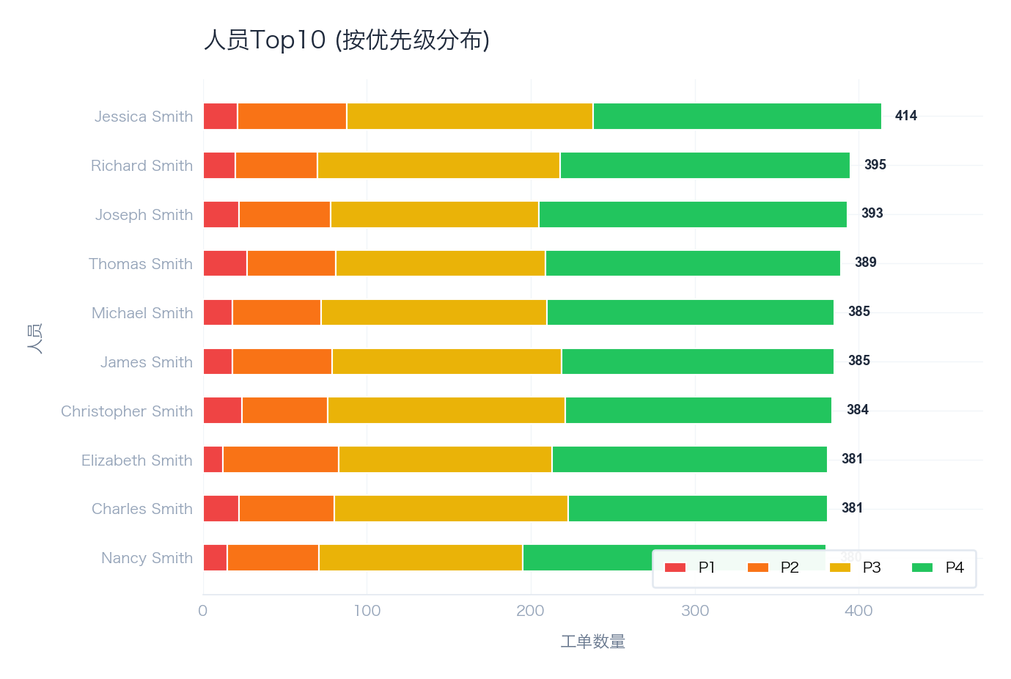

绩效矩阵 (工单量 vs 平均解决时间)
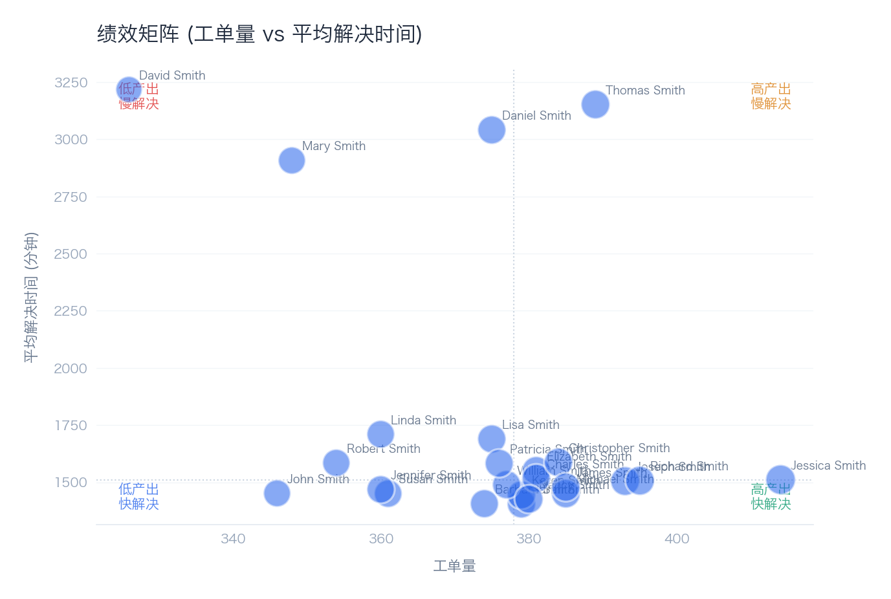

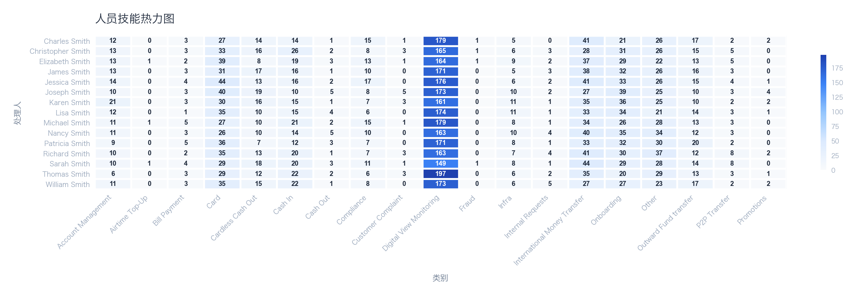

🤖 AI 洞察分析
📌 发现：
1. **事件处理工作量异常集中**：数据显示，事件（Incidents）数量高达8977起，而变更（Changes）和请求（Requests）数量均为50起，问题（Problems）数量为50起。事件数量是其他三类工作项总和的近90倍（8977 vs. 150），表明团队绝大部分精力被被动、重复的故障响应所占据，主动性和战略性工作（如变更、问题管理）严重不足。
2. **服务健康状态面临风险**：服务健康等级（Health Grade）被评定为“At Risk”（面临风险）。结合事件量的绝对主导地位，这直接反映出当前服务稳定性存在显著问题，高频次的事件正在持续消耗运维资源并威胁业务连续性，导致整体服务交付质量处于危险边缘。

🔍 原因：
1. **技术层面 - 系统稳定性与监控成熟度不足**：事件数量（8977）的绝对优势是服务健康“At Risk”的直接体现。这通常指向底层基础设施或应用架构存在固有缺陷、监控告警策略过于敏感（产生大量噪音告警）、或自动化修复能力缺失，导致大量初级、重复性故障需要人工介入。变更（50）与问题（50）数量极低，进一步说明团队缺乏带宽对根因进行深入分析（问题管理）和实施结构性改进（变更管理），陷入“救火-再救火”的恶性循环。
2. **流程与管理层面 - 工作流失衡与资源错配**：工作项类型的极端比例（事件占比约98.4%）揭示了流程执行的严重失衡。IT服务管理（ITSM）流程可能未能有效引导团队从事后响应转向事前预防。管理上，资源几乎全部被配置用于事件响应，导致用于减少事件根本原因的问题管理流程（目标：防止事件复发）和用于安全引入改进的变更管理流程无法有效开展。这种模式不可持续，是人员负荷过重和服务质量风险的深层管理原因。

💡 建议：
1. 立即启动事件分类与根因分析专项，识别并优先处理高频或高影响事件的根源，将资源向问题管理流程倾斜。
2. 评估并优化监控告警策略，减少噪音告警，并探索在常见事件场景中实施自动化响应，以释放人力。

📈 预期：通过上述措施，力争在下一周期将事件总数减少20%以上，并使服务健康等级脱离“At Risk”状态。

由客户跨流程总览报告生成 • 2026-02-04 13:25

CRO_时间维度
CRO_时间维度
2024-04-19 — 2025-07-06

数据表格
月度趋势
Period | Incidents | Changes | Requests | Problems | Completion Rate | Avg Resolve | High Pri% | MoM | Assessment
2024-04 | 195 | 0 | 0 | 0 | 46.2% | 5.9天 | 22.6% | N/A
2024-05 | 725 | 0 | 0 | 0 | 60.3% | 2.4天 | 18.1% | +271.8% | Increasing
2024-06 | 924 | 0 | 0 | 0 | 62.9% | 25.2小时 | 20.6% | +27.4% | Increasing
2024-07 | 1007 | 0 | 0 | 0 | 64.3% | 24.3小时 | 20.4% | +9.0% | Increasing
2024-08 | 712 | 0 | 0 | 0 | 62.8% | 24.7小时 | 21.1% | -29.3% | Improving
2024-09 | 621 | 0 | 0 | 0 | 74.6% | 16.8小时 | 21.7% | -12.8% | Improving
2024-10 | 542 | 0 | 0 | 0 | 69.4% | 20.3小时 | 19.0% | -12.7% | Improving
2024-11 | 441 | 7 | 9 | 11 | 65.8% | 23.8小时 | 17.7% | -18.6% | Improving
2024-12 | 432 | 32 | 30 | 28 | 66.2% | 21.1小时 | 20.8% | -2.0% | Stable
2025-01 | 511 | 11 | 11 | 11 | 65.9% | 21.3小时 | 20.7% | +18.3% | Increasing
2025-02 | 410 | 0 | 0 | 0 | 66.8% | 23.6小时 | 16.6% | -19.8% | Improving
2025-03 | 599 | 0 | 0 | 0 | 66.1% | 26.4小时 | 19.4% | +46.1% | Increasing
2025-04 | 491 | 0 | 0 | 0 | 58.5% | 31.4小时 | 19.3% | -18.0% | Improving
2025-05 | 652 | 0 | 0 | 0 | 59.4% | 29.9小时 | 20.6% | +32.8% | Increasing
2025-06 | 641 | 0 | 0 | 0 | 66.8% | 23.5小时 | 20.1% | -1.7% | Stable
2025-07 | 74 | 0 | 0 | 0 | 50.0% | 29.5小时 | 27.0% | -88.5% | Improving

星期分布
Day | Count | % | Avg Resolve | High Pri | Assessment
Monday | 1506 | 16.8% | 26.1小时 | 284 | Normal
Tuesday | 1334 | 14.9% | 29.6小时 | 293 | Normal
Wednesday | 1436 | 16.0% | 37.7小时 | 305 | Normal
Thursday | 1321 | 14.7% | 29.9小时 | 239 | Normal
Friday | 1270 | 14.1% | 24.2小时 | 255 | Normal
Saturday | 1040 | 11.6% | 30.1小时 | 193 | Normal
Sunday | 1070 | 11.9% | 27.2小时 | 225 | Normal

时段分布
Period | Hours | Count | % | Avg Resolve | Suggestion
Early Morning | 00:00-05:59 | 1133 | 12.6% | 27.5小时 | Consider on-call staffing adjustments
Morning | 06:00-11:59 | 2576 | 28.7% | 25.7小时 | Ensure full team availability
Afternoon | 12:00-17:59 | 3240 | 36.1% | 28.6小时 | Monitor post-lunch productivity
Evening | 18:00-23:59 | 2028 | 22.6% | 36.3小时 | Evaluate after-hours support needs

可视化分析
四大ITIL流程量时间趋势
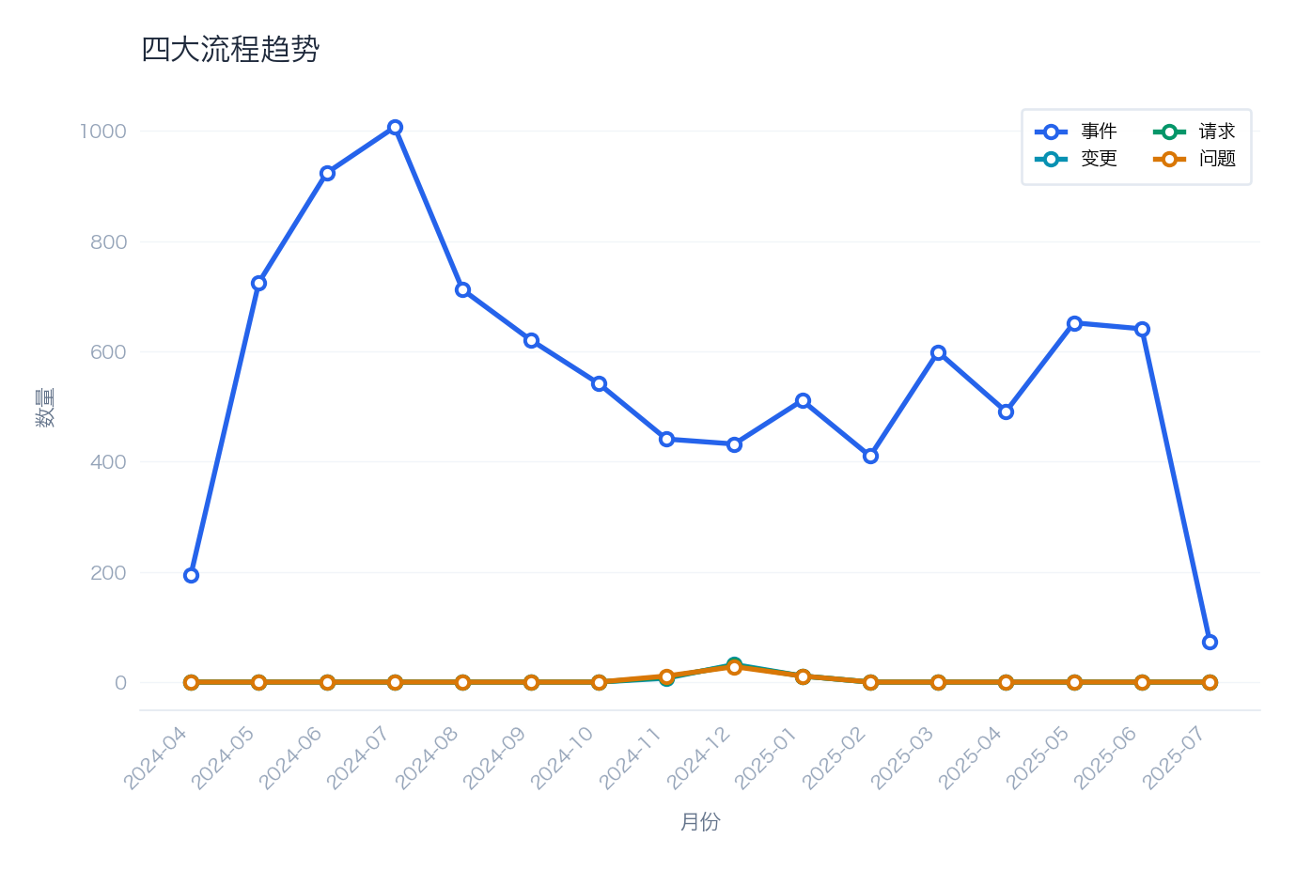

按星期分布的事件量
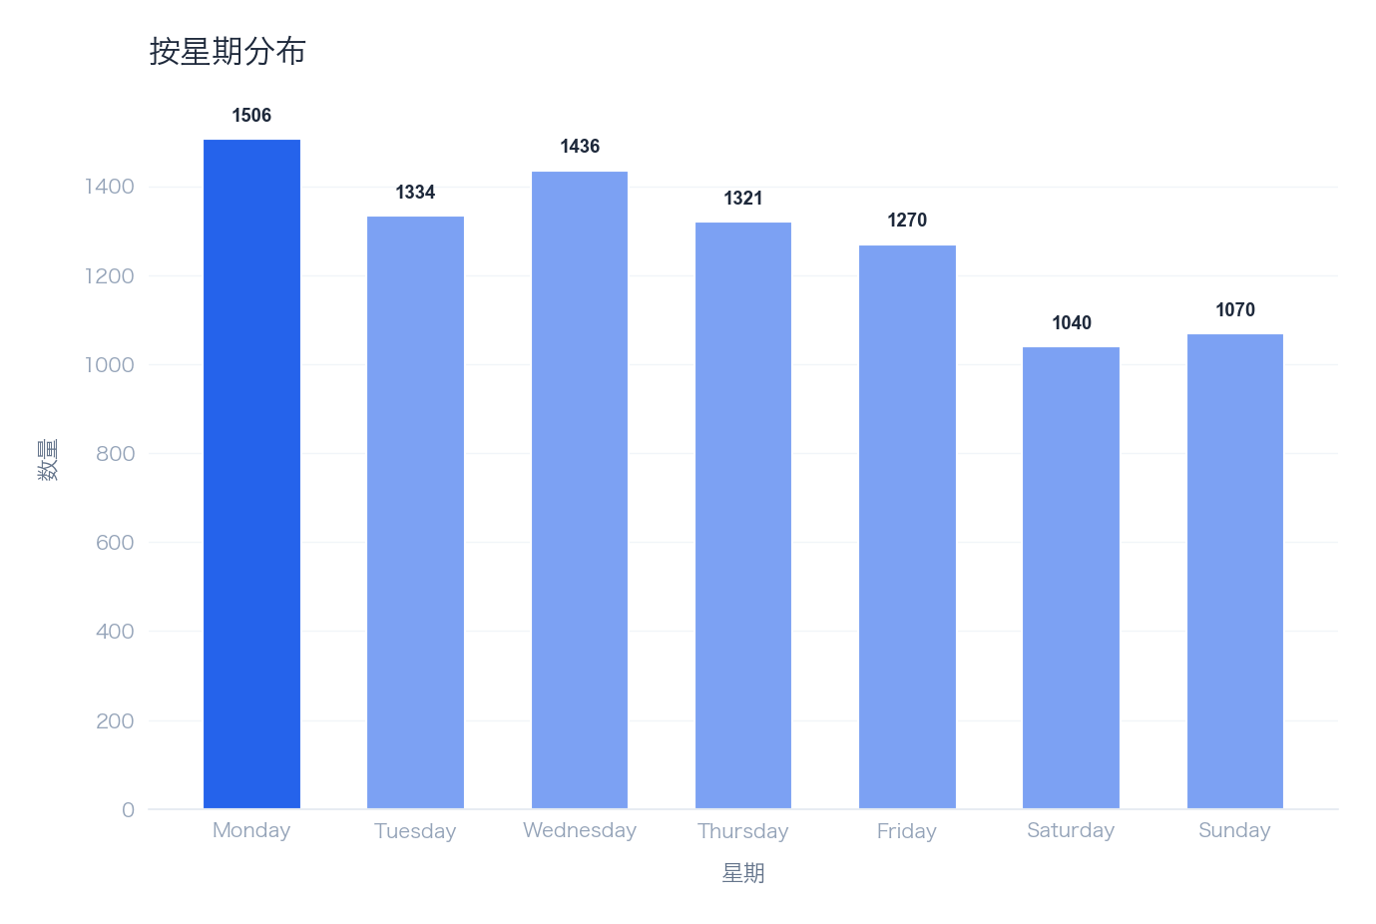

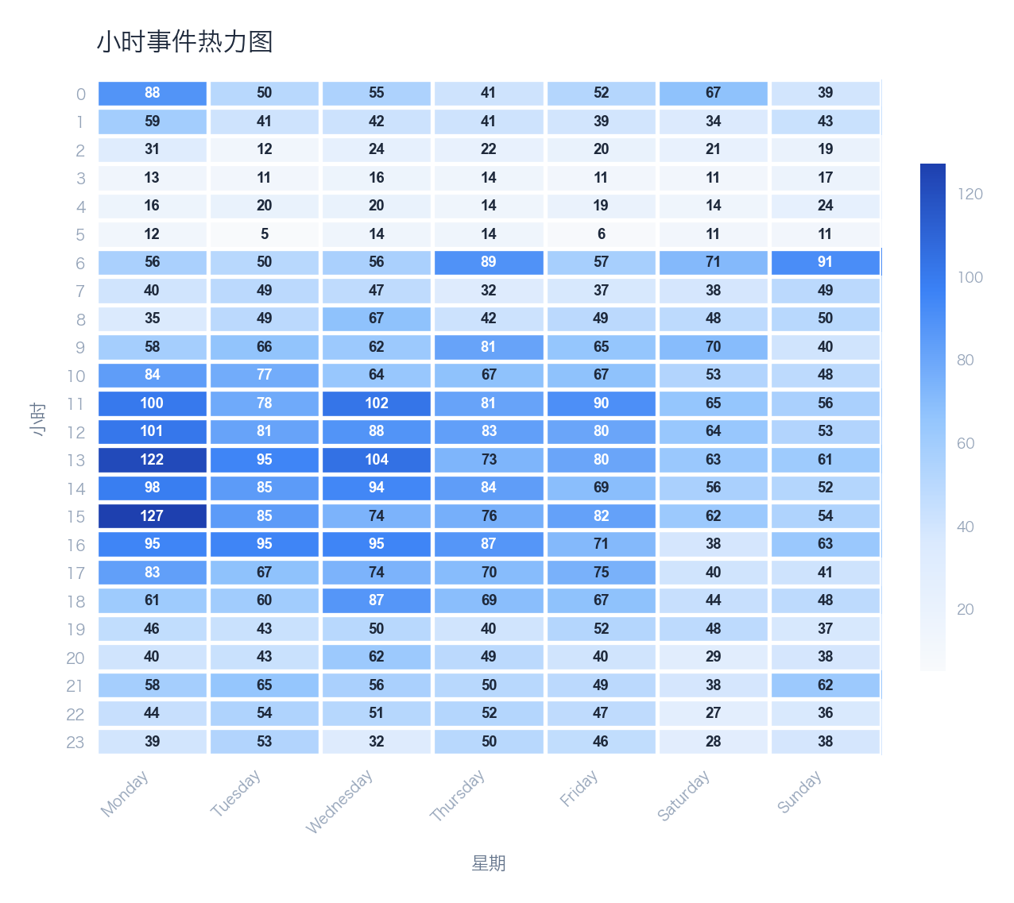

🤖 AI 洞察分析
📌 发现：
1. **服务质量处于严重风险水平**：健康评分仅为33/100，远低于行业公认的及格线（通常为80/100以上），表明IT服务在可靠性、响应速度或解决效率上存在系统性短板，已对业务连续性构成显著威胁。
2. **事件解决效率极低**：平均解决时间高达29.4小时，远超可接受的SLA目标（通常为4-8小时）。这意味着关键业务中断或性能下降后，平均需要超过一个工作日才能恢复，严重影响业务运营和用户体验。
3. **事件总量庞大且趋势不明**：总事件数达8977起，结合极低的健康评分，表明系统或流程脆弱性高，频繁产生告警或故障。虽然提供了周环比和月环比数据，但未显示具体数值，无法判断当前趋势是恶化、稳定还是改善，这本身是一个关键的风险信号。

🔍 原因：
1. **技术层面（根因）**：极高的MTTR（29.4h）和庞大的事件总数（8977）强烈暗示，基础设施可能存在大量重复性、未根治的故障，或监控体系过于敏感产生大量无效告警。根本原因可能包括：老旧系统技术债务累积、架构缺乏弹性、自动化修复能力缺失，导致每次事件都需要大量人工介入和排错时间。
2. **流程与管理层面（放大器）**：低健康评分（33）与高MTTR的组合，通常指向事件管理流程存在严重缺陷。可能缺乏清晰的事件分级、分派、升级和协作机制，导致关键事件响应迟缓。此外，缺乏有效的根本原因分析（RCA）和问题管理流程，使得同类事件反复发生，推高了事件总数。
3. **人员与数据层面（洞察缺失）**：虽然提供了周环比和月环比数据，但未在分析中明确展示趋势是上升还是下降，这反映出可能缺乏有效的数据分析和绩效管理机制。团队可能忙于“救火”，而无暇进行趋势分析和预防性改进，导致无法从历史数据中学习并系统性提升。

💡 建议：
1. 立即启动针对高频、高影响事件的根因分析专项，并建立闭环的问题管理流程，优先解决导致MTTR过长的Top 5根本原因。
2. 审查并优化事件响应与升级流程，明确SLA，并为关键业务系统引入或强化自动化修复与回滚能力。

📈 预期：在下一季度，将平均MTTR降低40%至17.6小时以下，并将服务健康评分提升20个百分点至53/100以上。

由客户跨流程总览报告生成 • 2026-02-04 13:25

行动计划
行动计划
2024-04-19 — 2025-07-06

数据表格
行动项
# | Priority | Action | Process | Expected Effect
1 | URGENT | Review and optimize incident SLA compliance processes | incident | Improve SLA rate by 10-15%
2 | URGENT | Implement post-change validation and monitoring | change | Reduce change-induced incidents by 50%
3 | HIGH | Strengthen change assessment and testing procedures | change | Improve change success rate to 95%+
4 | MEDIUM | Analyze and streamline incident resolution workflow | incident | Reduce average MTTR by 20-30%
5 | MEDIUM | Analyze customer feedback and improve service delivery | request | Improve CSAT to 4.0+

风险汇总
ID | Priority | Message | Impact | Process
R001 | Critical | Incident SLA compliance at 64.2% | Customer SLO commitments at risk | incident
R005 | Critical | 9 changes caused incidents (18.0%) | Changes are causing service incidents | change
R002 | Warning | Category 'Compliance' MTTR is 67.8h | Extended resolution times affecting service levels | incident
R002 | Warning | Category 'Customer Complaint' MTTR is 341.8h | Extended resolution times affecting service levels | incident
R002 | Warning | Category 'Infra' MTTR is 70.3h | Extended resolution times affecting service levels | incident
R003 | Warning | Change success rate at 84.0% | Failed changes may cause service disruptions | change
R006 | Warning | Request SLA compliance at 75.8% | Service request fulfillment delays | request
R008 | Warning | Problem resolution rate at 48.0% | Unresolved problems may cause recurring incidents | problem

可视化分析
按优先级的行动项
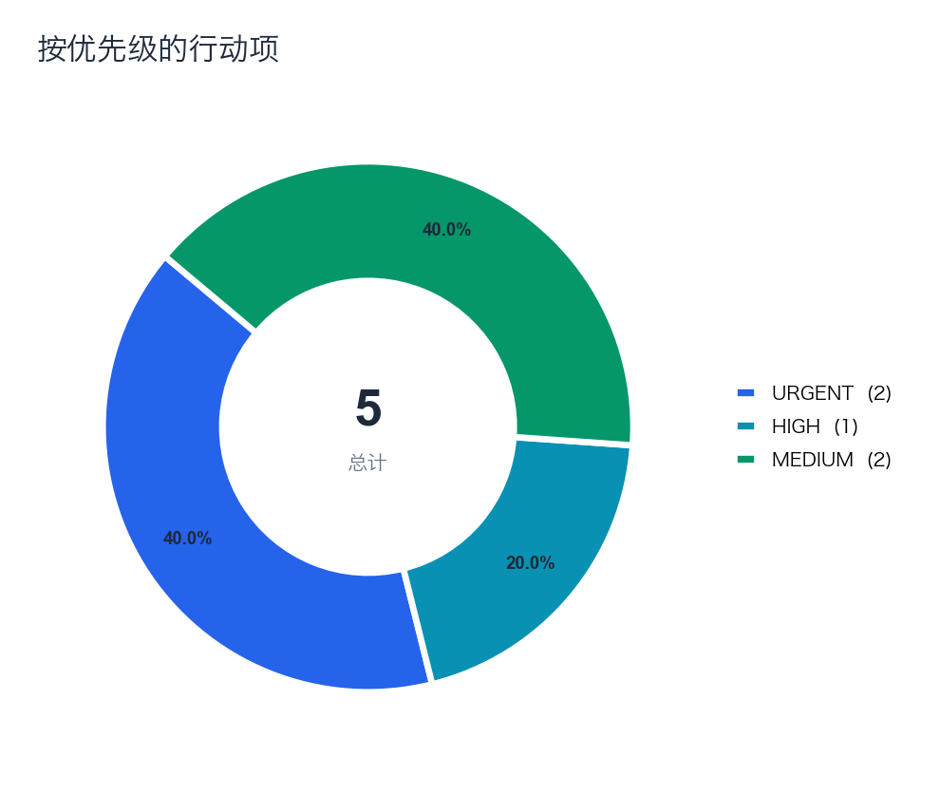

按源流程的行动项
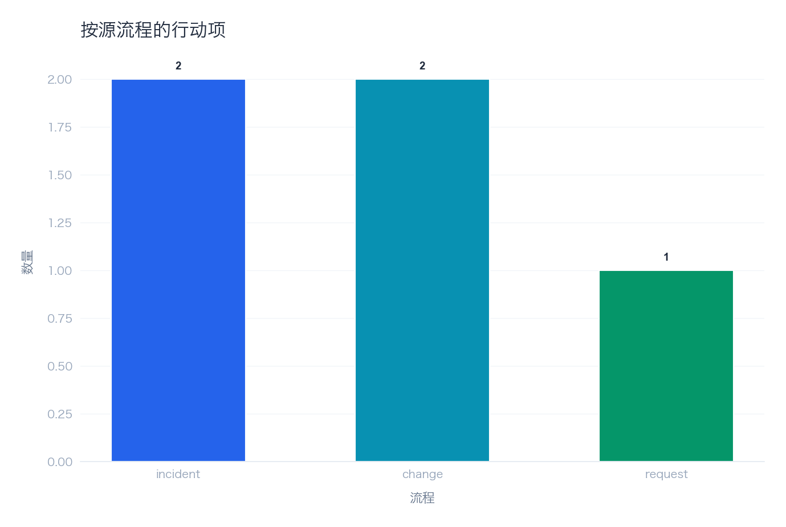

🤖 AI 洞察分析
📌 发现：
1. **核心服务承诺严重不达标**：事件SLA合规率仅为64.2%，远低于行业优秀实践（通常>95%），表明超过三分之一的事件未能在承诺时间内解决，直接损害服务可靠性与客户信任。
2. **变更管理存在显著质量漏洞**：高达18.0%（9次）的变更直接引发了服务事件，变更已成为一个主要的事故源，暴露出变更前评估、测试或实施后验证环节存在系统性缺陷。
3. **关键类别事件解决效率极低**：特别是“客户投诉”类事件的平均解决时间（MTTR）长达341.8小时（约14天），严重影响了客户体验与满意度；“合规”与“基础设施”类事件的MTTR也分别达到67.8小时和70.3小时，均处于异常高位。

🔍 原因：
从数据驱动的多维度根因分析：
* **流程与技术维度**：事件SLA合规率低（64.2%）与“客户投诉”MTTR极高（341.8h）直接相关，反映出**事件管理流程**（从分派、升级到解决）存在严重阻塞或效率瓶颈，可能缺乏有效的优先级处理机制或自动化工具支持。同时，变更引发事件率高达18.0%，明确指向**变更管理流程**的失效，特别是变更风险评估、测试覆盖率和实施后监控验证环节薄弱或缺失。
* **管理与人员维度**：关键风险类别（如合规、客户投诉）的MTTR异常，表明团队可能缺乏处理此类复杂或高影响事件的专门技能、明确授权或升级路径。变更的高故障率也暗示变更审批可能流于形式，或实施团队未充分理解变更风险与回滚方案。
* **数据关联分析**：低健康度评分（33/100）是上述所有问题的综合体现。高事件量（由低SLA合规率和变更引发事件反映）与长解决时间（高MTTR）形成恶性循环，持续消耗运维资源并推高运营风险。

💡 建议：
1. 立即成立专项小组，优先审查并重构事件升级路径与SLA计时规则，同时为所有生产变更强制实施“变更后验证”检查清单与自动化监控。
2. 针对“客户投诉”与“合规”类事件，建立由资深工程师与客户经理组成的联合响应小组，并制定专属处理规程。

📈 预期：预计在3个月内将事件SLA合规率提升至85%以上，并将变更引发事件率降低50%。

由客户跨流程总览报告生成 • 2026-02-04 13:25

